상품제안서
안동바른한우 1등급 한우 정육 알뜰세트 1호 800g // 면세 | 상품코드: F30234

 |  |  |  |  |  |  | 02-412-0044 | www.easy1.co.kr
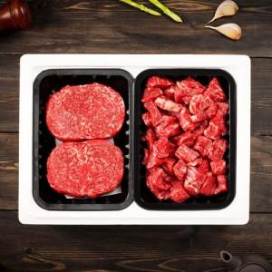

【상세/제작정보】

【인쇄/포장옵션】 | / 포장불가능

【공급단가】 | 수량 | 50~ | 100~ | 500~ | 1,000~ | 2,000~
*VAT별도 | 단가 | 64,620원 | 63,590원 | 62,040원 | 60,480원 | 59,450원

【상품 URL】 | http://www.easy1.co.kr/src/goods_detail.php?gdno=30234

